Resumen
Centro de Operaciones de Emergencia Sectorial del Ministerio de Transportes y Comunicaciones Oficina de Defensa Nacional y Gestión del Riesgo de Desastres - Secretaría General
Reporte de Emergencias
 | Fecha | 17/02/2026
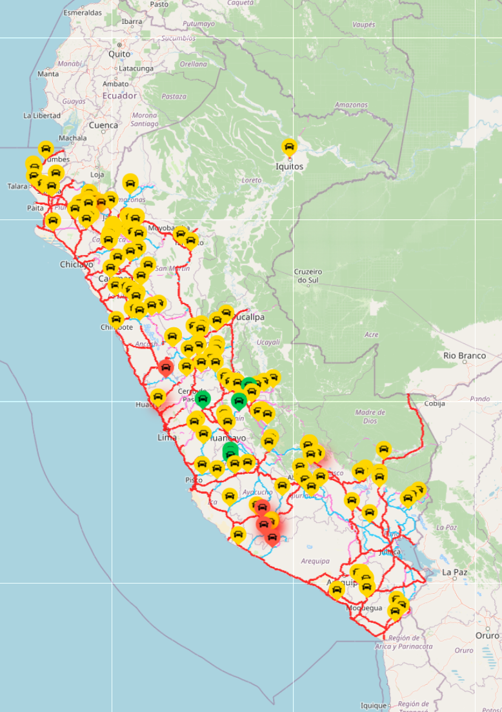
 |  |  | Estado de infraestructura
 |  |  | Estado / Infraestructura | Interrumpido / Cerrado | Restringido / Parcial | TOTAL
 |  |  | Vías terrestres | 4 | 163 | 167
 |  |  | Vías férreas | 1 | 1 | 2
 |  |  | Puertos | 0 | 0 | 0
 |  |  | Aeropuertos | 1 | 0 | 1
 |  |  | Comunicaciones | 4 | 0 | 4
 |  |  | TOTAL | 10 | 164 | 174

 |  |  | Estado de tránsito de vías |  |  |  |  |  | Vías afectadas (Metros)
 |  |  | Departamentos | Fenómenos naturales |  | Actividad humana |  | TOTAL | Fenómenos naturales |  |  | TOTAL
 |  |  |  | Interrumpido | Restringido | Interrumpido | Restringido |  | Departamentos | Interrumpido | Restringido
 |  |  | Amazonas | 0 | 11 | 0 | 1 | 12 | Amazonas | 0 | 880 | 880
 |  |  | Áncash | 0 | 6 | 0 | 0 | 6 | Áncash | 0 | 597 | 597
 |  |  | Apurímac | 0 | 7 | 0 | 0 | 7 | Apurímac | 0 | 640 | 640
 |  |  | Arequipa | 1 | 1 | 0 | 2 | 4 | Arequipa | 200 | 0 | 200
 |  |  | Ayacucho | 2 | 8 | 0 | 0 | 10 | Ayacucho | 60 | 230 | 290
 |  |  | Cajamarca | 0 | 17 | 0 | 0 | 17 | Cajamarca | 0 | 490 | 490
 |  |  | Cusco | 0 | 10 | 0 | 0 | 10 | Cusco | 0 | 1235 | 1235
 |  |  | Huancavelica | 0 | 1 | 0 | 0 | 1 | Huancavelica | 0 | 0 | 0
 |  |  | Huánuco | 0 | 14 | 0 | 0 | 14 | Huánuco | 0 | 1265 | 1265
 |  |  | Ica | 0 | 2 | 0 | 0 | 2 | Ica | 0 | 10 | 10
 |  |  | Junín | 0 | 17 | 0 | 0 | 17 | Junín | 0 | 491 | 491
 |  |  | La Libertad | 0 | 8 | 0 | 1 | 9 | La Libertad | 0 | 380 | 380
 |  |  | Lambayeque | 0 | 1 | 0 | 0 | 1 | Lambayeque | 0 | 20 | 20
 |  |  | Lima | 1 | 4 | 0 | 0 | 5 | Lima | 0 | 225 | 225
 |  |  | Loreto | 0 | 0 | 0 | 1 | 1 | Loreto | 0 | 0 | 0
 |  |  | Madre de Dios | 0 | 1 | 0 | 0 | 1 | Madre de Dios | 0 | 30 | 30
 |  |  | Moquegua | 0 | 8 | 0 | 0 | 8 | Moquegua | 0 | 263 | 263
 |  |  | Pasco | 0 | 6 | 0 | 0 | 6 | Pasco | 0 | 1140 | 1140
 |  |  | Piura | 0 | 17 | 0 | 2 | 19 | Piura | 0 | 1440 | 1440
 |  |  | Puno | 0 | 6 | 0 | 0 | 6 | Puno | 0 | 830 | 830
 |  |  | San Martín | 0 | 2 | 0 | 0 | 2 | San Martín | 0 | 290 | 290
 |  |  | Tacna | 0 | 3 | 0 | 0 | 3 | Tacna | 0 | 200 | 200
 |  |  | Tumbes | 0 | 1 | 0 | 0 | 1 | Tumbes | 0 | 0 | 0
 |  |  | Ucayali | 0 | 5 | 0 | 0 | 5 | Ucayali | 0 | 805 | 805
 |  |  | TOTAL | 4 | 156 | 0 | 7 | 167 | TOTAL | 260 | 11461 | 11721

Afectación de vías en metros
 |  |  |  |  |  |  |  |  | Afectación a puentes
 |  |  |  |  |  |  |  |  | Dpto | Puente | Ruta | Fecha
 |  |  |  |  |  |  |  |  | Áncash | Coishco | PE-1N | 11.02.26
 |  |  |  |  |  |  |  |  | Ucayali | Previsto | PE-5N | 05.02.26
 |  |  |  |  |  |  |  |  | Ucayali | Aguaytía | PE-5N | 05.02.26
 |  |  |  |  |  |  |  |  | Ucayali | San Alejandro | PE-5N | 04.02.26
 |  |  |  |  |  |  |  |  | Huánuco | Pendencia | PE-5N | 02.02.26
 |  |  |  |  |  |  |  |  | Cajamarca | Perico | PE-5N | 19.01.26
 |  |  |  |  |  |  |  |  | Junín | Mariposa | PE-24A | 16.01.26
 |  |  |  |  |  |  |  |  | Junín | Sapallanga | PE-3SC | 15.01.26
 |  |  |  |  |  |  |  |  | Cusco | Mancomunidad | PE-28B | 06.01.26
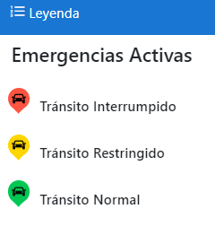
 |  |  |  |  |  |  |  |  | Cusco | Salaspampa | PE-28B | 06.01.26
 |  |  |  |  |  |  |  |  | Cusco | Huaynapata | PE-28B | 06.01.26
 |  |  |  |  |  |  |  |  | Cusco | Pacpachayoc | PE-28B | 06.01.26
 |  |  |  |  |  |  |  |  | Huánuco | Puente Corpac | PE-14A | 31.12.25
 |  |  |  |  |  |  |  |  | Huánuco | Ashcay Km 35+617 - Km 35+632 | PE-3NH | 13.12.25
 |  |  |  |  |  |  |  |  | Huánuco | Cashcapampa Km 43+100 - Km 43+115 | PE-3NH | 13.12.25
 |  |  |  |  |  |  |  |  | Huánuco | Cashcapampa Km 40+736 - Km 40+751 | PE-3NH | 13.12.25
 |  |  |  |  |  |  |  |  | Huánuco | Ashcay Km 36+111 - Km 36+126 | PE-3NH | 13.12.25
 |  |  |  |  |  |  |  |  | Huánuco | Ashcay Km 35+817 - Km 35+832 | PE-3NH | 13.12.25
 |  |  |  |  |  |  |  |  | Puno | Tucusita | PE-3SG | 05.12.25
 |  |  |  |  |  |  |  |  | Piura | Débora | PE-1N | 24.11.25
 |  |  |  |  |  |  |  |  | Loreto | Nanay | PE-5NI | 07.11.25
 |  |  |  |  |  |  |  |  | San Martín | Colombia | PE-5N | 07.11.25
 |  |  |  |  |  |  |  |  | La Libertad | Llahuis | PE-3N | 21.10.25
 |  |  |  |  |  |  |  |  | La Libertad | Los Chiclayos | PE-3N | 21.10.25 | .
 |  |  |  |  |  |  |  |  | Junín | Puerto Villa | PE-28C | 22.09.25
 | https://saecoe.mtc.gob.pe/visor |  |  |  |  |  |  |  | La Libertad | Casmiche | PE-10A | 15.03.19

Aviación
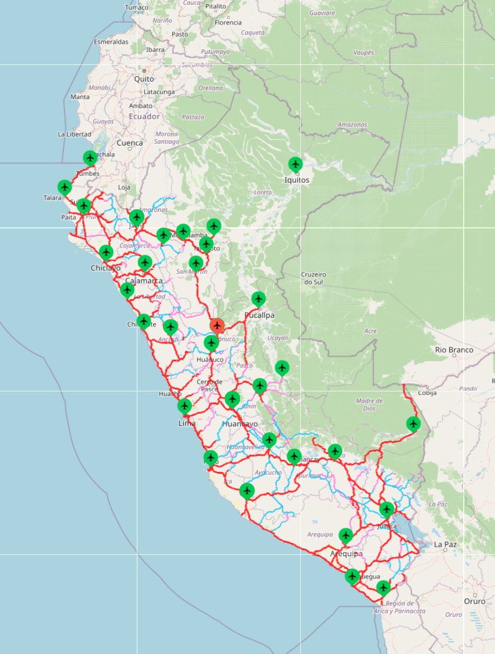
 |  |  | Centro de Operaciones de Emergencia Sectorial del Ministerio de Transportes y Comunicaciones Oficina de Defensa Nacional y Gestión del Riesgo de Desastres - Secretaría General
 |  | Reporte de Emergencias de Aviación
 | Fecha | 17/02/2026

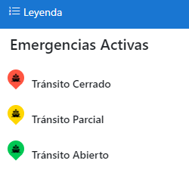

N° | CÓDIGO | UBICACIÓN | Fecha | AFECTACIÓN | EVENTO - OCURRENCIA | ESTADO | FUENTE
1 | AEROPUERTO-0038 | Huánuco Aeropuerto de Tingo María | 25/09/2025 | Pista de aterrizaje | Servicio Aéreo Debido a trabajos de mantenimiento en la pista de aterrizaje, se afectó los servicios de operatividad. 17.02.26 CORPAC informa que las operaciones están cerradas por trabajos de asfaltado de la pista de aterrizaje, según NOTAM C-4634/25 desde 12/12/2025 hasta el 12/03/2026. | CERRADO | CORPAC Comunicación vía correo: Operador COE Correo: coe-callao@corpac.gob.pe

Puertos
Centro de Operaciones de Emergencia Sectorial del Ministerio de Transportes y Comunicaciones Oficina de Defensa Nacional y Gestión del Riesgo de Desastres - Secretaría General
Reporte de Emergencias de Puertos
 | Fecha | 17/02/2026
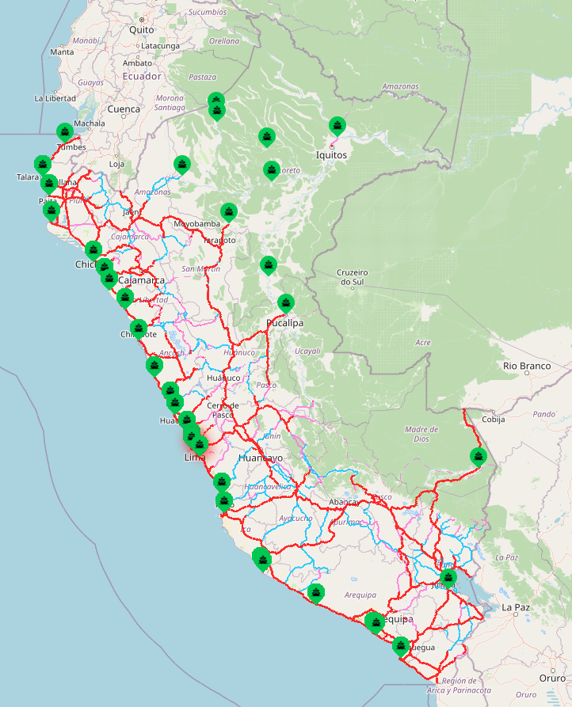

* Todos los puertos se encuentran abiertos.

Vías Férreas
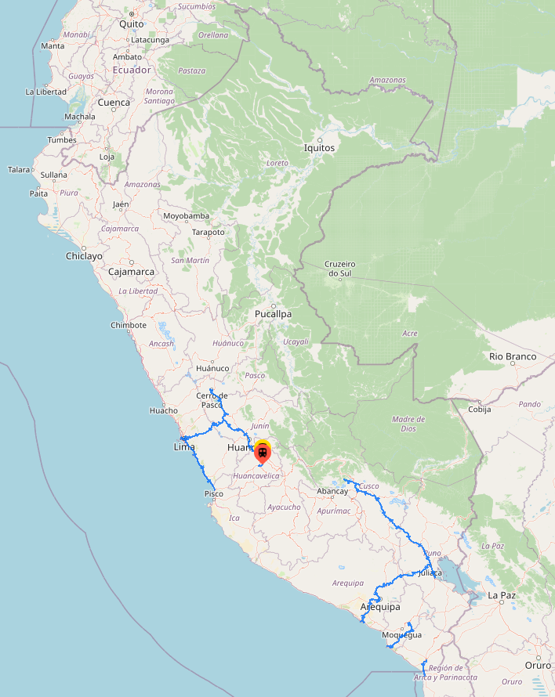
 |  | Centro de Operaciones de Emergencia Sectorial del Ministerio de Transportes y Comunicaciones. Oficina de Defensa Nacional y Gestión del Riesgo de Desastres - Secretaría General
 |  |  |  | Reporte de Emergencias de Vías Férreas
 | Fecha | 17/02/2026

Nro. | VER MAPA | FECHA DEL EVENTO | DEPARTAMENTO PROVINCIA / DISTRITO | AFECTACIÓN | ESTADO | EVENTO - OCURRENCIA | FUENTE | VER FOTO / VIDEO | LATITUD | LONGITUD
2 | FERREO-0014 | 2026-01-20 | Huancavelica Huancavelica / Yauli | Red Vial Férrea Huancayo - Huancavelica, Tramo: Huancavelica - Yauli, Sector: San Antonio de Matipaccana Km 114+500 | TRÁNSITO INTERRUMPIDO | Precipitaciones pluviales - Derrumbe Debido a las constantes precipitaciones pluviales y deterioro de la vía férrea por reptación, se produjo derrumbe, afectando totalmente la vía. 17.02.26 La Dirección General de Programas y Proyectos en Transportes (DGPPT) supervisa las acciones que se adoptarán en la vía férrea. Asimismo, el Gobierno Local gestionará la solicitud de asistencia técnica especializada, que comprenderá la participación de profesionales en geotecnia, hidrología e hidráulica, así como en Gestión del Riesgo de Desastres, además de la provisión de maquinaria pesada para la ejecución de trabajos de descolmatación. Todo ello tiene por finalidad garantizar condiciones seguras para la intervención, así como la ejecución de acciones correctivas orientadas a la limpieza y remoción del material acumulado. La reposición de la vía férrea afectada se llevará a cabo una vez concluida la temporada de lluvias, estimándose el inicio de dichos trabajos entre los meses de marzo y abril de 2026. | MTC Comunicación vía teléf.: Dirección General de Programas y Proyectos en Transportes - DGPPT COER Huancavelica Comunicación vía teléf.: Hugo Barrientos Coordinador COER Huancavelica | FOTO | -12.779 | -74.8623
1 | M20.04.57 | 2018-12-20 | Huancavelica Huancavelica / Acoria | Red Vial Férrea Huancayo - Huancavelica, Tramo: Cullhuas - Yauli, Sector: Acoria Km 76+000 | TRÁNSITO RESTRINGIDO | Acción del hombre - Derrumbe Debido a los trabajos de construcción de carreteras por parte de la Municipalidad de Acoria, se produjeron derrumbes y caídas de rocas de los cerros cercanos a la vía férrea. La carretera es financiada por Provías Descentralizado. 17.02.26 La Dirección General de Programas y Proyectos en Transportes (DGPPT), precisa que la rehabilitación integral del sector Acoria se realizará en el marco de un Contrato de Concesión. Al respecto, PROINVERSIÓN otorgó la buena pro al Consorcio Concesionaria Ferroviaria del Centro el 28 de agosto de 2024, y posteriormente, el 28 de mayo de 2025, se suscribió el Contrato de Concesión para la rehabilitación y mantenimiento de los 128 km del Ferrocarril Huancayo–Huancavelica, incluyendo el tramo correspondiente al sector Acoria. Se estima que durante los primeros cinco (5) años se ejecutarán las actividades de diseño y construcción correspondientes a la etapa de rehabilitación. La remoción del material acumulado y restauración de la infraestructura ferroviaria se encuentra a cargo del Concesionario, en el marco de la ejecución de las Obras Obligatorias, las cuales se ejecutarán posterior a la aprobación del EDI de Obras y la entrega de los Bienes de la Concesión (proyectado agosto 2027). | MTC Comunicación vía teléf.: Dirección General de Programas y Proyectos en Transportes - DGPPT |  | -12.642 | -74.864

